Круглое кан оборудование
Круглое канальное оборудование
Вентиляторы
Тип вентилятора | Питание двигателя, В | Макс. расход воздуха, м³\ час | Макс. статич. давление, Па | Мощность эл. дв., кВт | Макс. скорость вращения, об/мин | Макс. рабочий ток, А | Розничная цена, тенге (в т.ч. НДС) | 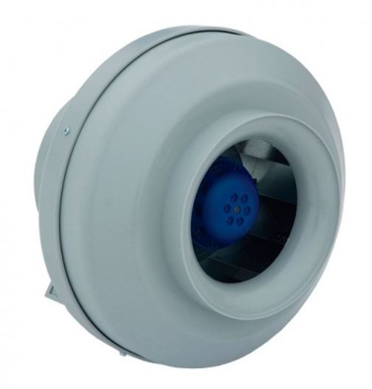
VK 100/1 | 220/1 | 260 | 312 | 0.056 | 2450 | 0.25 | 13,200
VK 125/1 | 220/1 | 365 | 310 | 0.076 | 2450 | 0.36 | 13,860
VK 160/1 | 220/1 | 675 | 390 | 0.106 | 2550 | 0.48 | 17,160
VK 200/1 | 220/1 | 970 | 460 | 0.163 | 2600 | 0.74 | 20,680
VK 250/1 | 220/1 | 1075 | 520 | 0.21 | 2500 | 0.96 | 23,100
VK 315/1 | 220/1 | 1845 | 660 | 0.313 | 2500 | 1.42 | 28,160
Воздухонагреватели электрические
Тип размер |  |  |  | Питание, фаз, В | Мощность, кВт | Макс. рабочий ток, А | Розничная цена, тенге (в т.ч. НДС) | 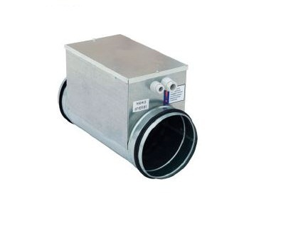
NKE 100/0,5 |  |  |  | 1 ̴ 220 | 0.5 | 2.3 | 7,700
NKE 100/1,5 |  |  |  | 1 ̴ 220 | 1.5 | 6.8 | 11,440
NKE 100/2 |  |  |  | 1 ̴ 220 | 2 | 9.1 | 13,640
NKE 100/2,5 |  |  |  | 1 ̴ 220 | 2.5 | 11.3 | 15,620
NKE 125/1,5 |  |  |  | 1 ̴ 220 | 1.5 | 6.8 | 11,660
NKE 125/2 |  |  |  | 1 ̴ 220 | 2 | 9.1 | 13,860
NKE 125/2,5 |  |  |  | 1 ̴ 220 | 2.5 | 11.3 | 15,620
NKE 125/3 |  |  |  | 1 ̴ 220 | 3 | 13.6 | 15,620
NKE 160/2 |  |  |  | 1 ̴ 220 | 2 | 9.1 | 14,080
NKE 160/3 |  |  |  | 1 ̴ 220 | 3 | 13.6 | 14,740
NKE 160/4,5 |  |  |  | 3 ̴ 380 | 4.5 | 6.8 | 17,600
NKE 160/6 |  |  |  | 3 ̴ 380 | 6 | 9.1 | 23,540
NKE 200/3 |  |  |  | 1 ̴ 220 | 3 | 13.6 | 14,960
NKE 200/6 |  |  |  | 3 ̴ 380 | 6 | 9.1 | 22,220
NKE 200/9 |  |  |  | 3 ̴ 380 | 9 | 13.6 | 26,400
NKE 200/12 |  |  |  | 3 ̴ 380 | 12 | 18.1 | 34,320
NKE 250/6 |  |  |  | 3 ̴ 380 | 6 | 9.1 | 23,100
NKE 250/9 |  |  |  | 3 ̴ 380 | 9 | 13.6 | 26,400
NKE 250/12 |  |  |  | 3 ̴ 380 | 12 | 19.1 | 34,760
NKE 250/15 |  |  |  | 3 ̴ 380 | 15 | 22.7 | 36,080
NKE 315/6 |  |  |  | 3 ̴ 380 | 6 | 9.1 | 23,980
NKE 315/9 |  |  |  | 3 ̴ 380 | 9 | 13.6 | 27,280
NKE 315/12 |  |  |  | 3 ̴ 380 | 12 | 18.1 | 35,640
NKE 315/15 |  |  |  | 3 ̴ 380 | 15 | 22.7 | 38,940
NKE 315/18 |  |  |  | 3 ̴ 380 | 18 | 27.2 | 39,380

Круглое канальное оборудование
Воздухонагреватели водяные
Тип размер |  |  | расход воздуха, м³\ час | расход воды, м³\ час | Тепло производительность, к Вт | Температура воздуха на выходе, ᵒС | Розничная цена, тенге (в т.ч. НДС) | 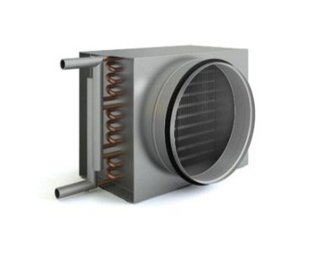
NKW 160/2 |  |  | 350 | 0.3 | 6.93 | 20 | 20,240
NKW 200/2 |  |  | 530 | 0.44 | 10 | 18 | 21,340
NKW 250/2 |  |  | 850 | 0.7 | 16 | 18 | 26,180
NKW 315/2 |  |  | 1330 | 1.11 | 25.17 | 18 | 33,440
Фильтра кассетные + вставки кассетные фильтрующие
Тип |  |  |  |  |  | Размер | Розничная цена, тенге (в т.ч. НДС) | 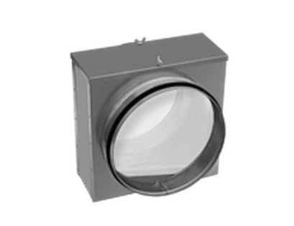
ККF 100+SKF 100 |  |  |  |  |  | 136×140 d100 | 3,080
ККF 125+SKF 125 |  |  |  |  |  | 166×170 d125 | 3,520
ККF 160+SKF 160 |  |  |  |  |  | 196×200 d160 | 3,960
ККF 200+SKF 200 |  |  |  |  |  | 241×245 d200 | 4,400
ККF 250+SKF 250 |  |  |  |  |  | 291×295 d250 | 5,280
ККF 315+SKF 315 |  |  |  |  |  | 356×360 d315 | 5,940
Клапан обратный
Тип |  |  |  |  |  | Размер | Розничная цена, тенге (в т.ч. НДС) | 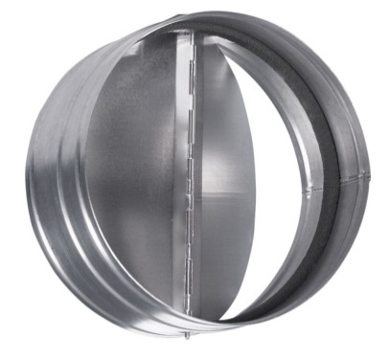
PKO 100 |  |  |  |  |  | d100 | 1,320
PKO 125 |  |  |  |  |  | d125 | 1,540
PKO 160 |  |  |  |  |  | d160 | 1,760
PKO 200 |  |  |  |  |  | d200 | 1,980
PKO 250 |  |  |  |  |  | d250 | 2,420
PKO 315 |  |  |  |  |  | d315 | 3,080
Кронштейны
Тип |  |  |  |  |  | Размер | Розничная цена, тенге (в т.ч. НДС) | 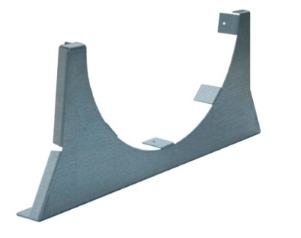
KRV 100 |  |  |  |  |  | d100 | 1,320
KRV 125 |  |  |  |  |  | d125 | 1,320
KRV 160 |  |  |  |  |  | d160 | 1,760
KRV 200 |  |  |  |  |  | d200 | 1,760
KRV 250 |  |  |  |  |  | d250 | 1,980
KRV 315 |  |  |  |  |  | d315 | 2,200

Круглое канальное оборудование
Шумоглушитель
Тип |  |  |  |  |  | Размер | Розничная цена, тенге (в т.ч. НДС) | 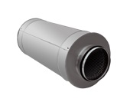
GHK 100/6 |  |  |  |  |  | d100 L=600 | 4,840
GHK 100/9 |  |  |  |  |  | d100 L=900 | 6,380
GHK 125/6 |  |  |  |  |  | d125 L=600 | 5,720
GHK 125/9 |  |  |  |  |  | d125 L=900 | 7,480
GHK 160/6 |  |  |  |  |  | d160 L=600 | 6,820
GHK 160/9 |  |  |  |  |  | d160 L=900 | 8,580
GHK 200/6 |  |  |  |  |  | d200 L=600 | 7,920
GHK 200/9 |  |  |  |  |  | d200 L=900 | 10,120
GHK 250/6 |  |  |  |  |  | d250 L=600 | 9,460
GHK 250/9 |  |  |  |  |  | d250 L=900 | 12,320
GHK 315/6 |  |  |  |  |  | d315 L=600 | 12,980
GHK 315/9 |  |  |  |  |  | d315 L=900 | 16,500
Заслонка регулирующая
Тип |  |  |  |  |  | Размер | Розничная цена, тенге (в т.ч. НДС) | 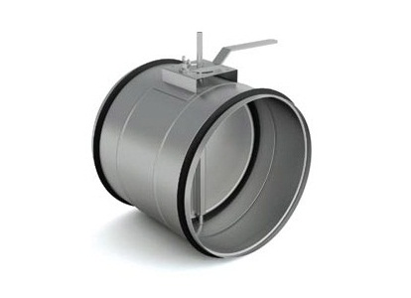
DKR 100 |  |  |  |  |  | 200×163 d100 | 1,980
DKR 125 |  |  |  |  |  | 200×193 d125 | 2,200
DKR 160 |  |  |  |  |  | 200×225 d160 | 2,420
DKR 200 |  |  |  |  |  | 200×272 d200 | 2,860
DKR 250 |  |  |  |  |  | 260×325 d250 | 3,520
DKR 315 |  |  |  |  |  | 260×390 d315 | 4,400
Подставка под привод PS |  |  |  |  |  |  | 440
Быстроразъемные хомуты
Тип |  |  |  |  |  | Размер | Розничная цена, тенге (в т.ч. НДС) | 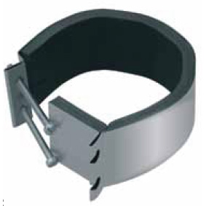
HKB 100 |  |  |  |  |  | d100 | 660
HKB 125 |  |  |  |  |  | d125 | 660
HKB 160 |  |  |  |  |  | d160 | 660
HKB 200 |  |  |  |  |  | d200 | 1,100
HKB 250 |  |  |  |  |  | d250 | 1,320
HKB 315 |  |  |  |  |  | d315 | 1,540

Прямоугольное кан оборудование
Прямоугольное канальное оборудование
Вентиляторы с вперед загнутыми лопатками
Тип вентилятора | Питание двигателя, В | Макс. расход воздуха, м³\ час | Макс. статич. давление, Па | Мощность эл. дв., кВт | Макс. скорость вращения, об/мин | Макс. рабочий ток, А | Розничная цена, тенге (в т.ч. НДС) | 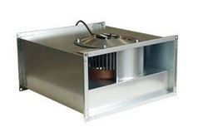
VP 40-20/20-4D | 380 | 1180 | 230 | 0.33 | 1390 | 0.6 | 60,280
VP 40-20/20-4E | 220 | 1172 | 214 | 0.33 | 1410 | 1.8 | 63,800
VP 50-25/22-4D | 380 | 1781 | 292 | 0.51 | 1428 | 1.1 | 71,500
VP 50-25/22-4E | 220 | 1596 | 279 | 0.51 | 1418 | 2.3 | 73,040
VP 50-25/22-6D | 380 | 1331 | 141 | 0.3 | 952 | 0.8 | 70,400
VP 50-30/25-4D | 380 | 2570 | 391 | 0.94 | 1461 | 2.2 | 87,340
VP 50-30/25-4E | 220 | 2302 | 376 | 0.82 | 1390 | 3.7 | 91,300
VP 50-30/25-6D | 380 | 1811 | 179 | 0.36 | 930 | 0.9 | 76,120
VP 60-30/28-4D | 380 | 3562 | 495 | 1.7 | 1415 | 3.2 | 110,000
VP 60-30/28-4E | 220 | 2515 | 415 | 1.25 | 1370 | 5.6 | 113,740
VP 60-30/28-6D | 380 | 2330 | 226 | 0.58 | 955 | 1.6 | 87,340
VP 60-35/31-4D | 380 | 4510 | 632 | 2.2 | 1415 | 4 | 130,460
VP 60-35/31-6D | 380 | 3549 | 269 | 0.94 | 930 | 1.8 | 113,740
VP 70-40/35-4D | 380 | 5470 | 760 | 3.5 | 1422 | 5.9 | 196,460
VP 70-40/35-6D | 380 | 4040 | 380 | 1.15 | 925 | 2.1 | 136,180
VP 70-40/35-8D | 380 | 3672 | 213 | 0.65 | 670 | 1.4 | 130,460
VP 80-50/40-4D | 380 | 6250 | 967 | 4.7 | 1415 | 7.6 | 229,020
VP 80-50/40-6D | 380 | 7360 | 501 | 2.8 | 945 | 5 | 216,920
VP 80-50/40-8D | 380 | 5330 | 294 | 1.7 | 701 | 3.7 | 159,720
VP 90-50/45-4D | 380 | 6558 | 1544 | 4.9 | 1265 | 8.3 | 257,180
VP 90-50/45-6D | 380 | 8033 | 633 | 3.7 | 930 | 6.5 | 249,920
VP 90-50/45-8D | 380 | 6600 | 368 | 2 | 690 | 4.1 | 240,460
VP 100-50/63-4D | 380 | 14000 | 1100 | 3.8 | 1320 | 7.3 | 309,760

Прямоугольное канальное оборудование
Вентиляторы с назад загнутыми лопатками
Тип вентилятора | Питание двигателя, В | Макс. расход воздуха, м³\ час | Макс. статич. давление, Па | Мощность эл. дв., кВт | Макс. скорость вращения, об/мин | Макс. рабочий ток, А | Розничная цена, тенге (в т.ч. НДС) | 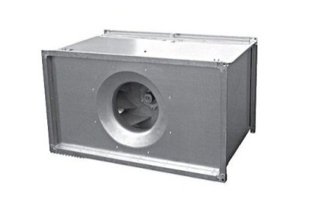
VL 40-20/18-2D | 380 | 680 | 320 | 0.25 | 2710 | 0.71 | 67,980
VL 50-25/20-2D | 380 | 1150 | 410 | 0.25 | 2710 | 0.71 | 70,840
VL 50-25/22-2D | 380 | 1600 | 530 | 0.55 | 2760 | 1.42 | 78,760
VL 50-30/22-2D | 380 | 1680 | 540 | 0.55 | 2760 | 1.42 | 81,620
VL 50-30/25-2D | 380 | 2300 | 630 | 0.75 | 2730 | 1.83 | 82,500
VL 60-30/25-2D | 380 | 2350 | 640 | 0.75 | 2730 | 1.83 | 93,060
VL 60-30/28-2D | 380 | 3400 | 780 | 1.1 | 2770 | 2.51 | 99,000
VL 60-35/28-2D | 380 | 3400 | 800 | 1.1 | 2770 | 2.51 | 99,000
VL 60-35/31-2D | 380 | 4700 | 1060 | 1.5 | 2800 | 3.32 | 116,600
VL 70-40/31-2D | 380 | 4800 | 1060 | 2.2 | 2840 | 4.61 | 137,720
VL 70-40/31-2D+FC-051P2K2 | 380 | 5700 | 1500 | 2.2 | 3300 | 4.61 | 190,740
VL 70-40/31-2DM | 380 | 4800 | 1060 | 1.5 | 2800 | 3.32 | 118,360
VL 70-40/35-2D | 380 | 6800 | 1350 | 3 | 2840 | 6.1 | 165,000
VL 80-50/35-2D | 380 | 7400 | 1350 | 3 | 2840 | 6.1 | 172,700
VL 80-50/40-4D | 380 | 4600 | 450 | 3 | 1420 | 6.47 | 170,720
VL 80-50/40-4D+FC-051P3K0 | 380 | 8400 | 1400 | 3 | 2490 | 6.47 | 229,900
VL 90-50/35-2D | 380 | 7500 | 1350 | 3 | 2840 | 6.1 | 174,680
VL 90-50/40-2D | 380 | 9800 | 1680 | 5.5 | 2880 | 10.88 | 221,320
VL 90-50/40-4D | 380 | 4600 | 450 | 3 | 1420 | 6.47 | 180,400
VL 90-50/40-4D+FC-051P3K0 | 380 | 8300 | 1400 | 3 | 2510 | 6.47 | 239,580
VL 100-50/40-2D | 380 | 9800 | 1680 | 5.5 | 2880 | 10.88 | 242,440
VL 100-50/45-4D | 380 | 7500 | 500 | 4 | 1430 | 8.26 | 227,040
VL 100-50/45-4D+FC051P4K0 | 380 | 11500 | 1400 | 4 | 2230 | 8.26 | 310,420

Прямоугольное канальное оборудование
Вентиляторы Крышные
Тип вентилятора | Питание двигателя, В | Макс. расход воздуха, м³\ час | Макс. статич. давление, Па | Мощность эл. дв., кВт | Макс. скорость вращения, об/мин | Макс. рабочий ток, А | Розничная цена, тенге (в т.ч. НДС) | 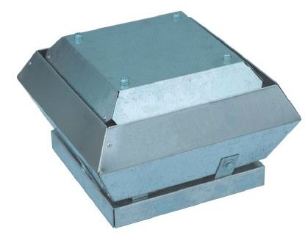
VS 30/22-2E | 220 | 1050 | 470 | 0.17 | 2770 | 0.71 | 95,040
VS 40/31-4D | 380 | 1561 | 240 | 0.18 | 1360 | 0.39 | 78,980
VS 40/32-4D | 220 | 1761 | 270 | 0.14 | 1390 | 0.68 | 95,040
VS 56/35-4D | 380 | 2950 | 320 | 0.25 | 1330 | 0.47 | 93,940
VS 56/35-4E | 220 | 2900 | 340 | 0.31 | 1360 | 1.45 | 96,800
VS 56/40-4D | 380 | 4050 | 400 | 0.54 | 1340 | 1.1 | 101,420
VS 56/40-4E | 220 | 4050 | 395 | 0.54 | 1350 | 2.5 | 103,180
VS 63/45-4D | 380 | 5600 | 450 | 0.74 | 1220 | 1.45 | 114,400
VS 63/45-4E | 220 | 5400 | 460 | 0.9 | 1230 | 4.1 | 124,080
VS 63/50-4D | 380 | 7800 | 600 | 1.6 | 1340 | 3 | 170,940
VS 63/50-6D | 380 | 5019 | 292 | 0.65 | 850 | 1.45 | 152,020
VS 90/56-4D | 380 | 10100 | 700 | 2.2 | 1370 | 3.8 | 229,020
VS 90/56-6D | 380 | 7130 | 325 | 0.78 | 830 | 1.55 | 206,580
VS 90/63-6D | 380 | 10150 | 430 | 1.05 | 870 | 2.2 | 262,680

Прямоугольное канальное оборудование
Воздухонагреватели водяные 2-ух рядные
Тип размер |  |  | расход воздуха, м³\ час | расход воды, м³\ час | Тепло производительность, кВт | Температура воздуха на выходе, ᵒС | Розничная цена, тенге (в т.ч. НДС) | 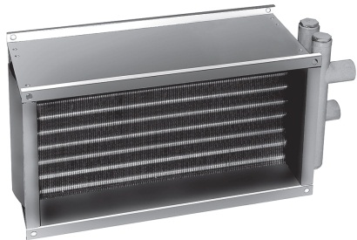
NPW 30-15/2 |  |  | 980 | 0.52 | 14.04 | 18 | 21,780
NPW 40-20/2 |  |  | 1150 | 0.81 | 18.57 | 18 | 25,520
NPW 50-25/2 |  |  | 1800 | 1.27 | 29.06 | 18 | 29,920
NPW 50-30/2 |  |  | 2150 | 1.51 | 34.71 | 18 | 33,000
NPW 60-30/2 |  |  | 2600 | 1.83 | 41.97 | 18 | 34,760
NPW 60-35/2 |  |  | 3020 | 2.13 | 48.75 | 18 | 37,620
NPW 70-40/2 |  |  | 4030 | 2.84 | 65.06 | 18 | 43,120
NPW 80-50/2 |  |  | 5750 | 4.05 | 92.83 | 18 | 53,680
NPW 90-50/2 |  |  | 6480 | 4.57 | 104.61 | 18 | 58,080
NPW 100-50/2 |  |  | 7200 | 5.07 | 116.25 | 18 | 61,820
Воздухонагреватели водяные 3-ех рядные
Тип размер |  |  | расход воздуха, м³\ час | расход воды, м³\ час | Тепло производительность, кВт | Температура воздуха на выходе, ᵒС | Розничная цена, тенге (в т.ч. НДС)
NPW 30-15/3 |  |  | 1080 | 0.83 | 19.8 | 29 | 24,420
NPW 40-20/3 |  |  | 1150 | 1.16 | 26.9 | 29 | 28,160
NPW 50-25/3 |  |  | 1800 | 1.82 | 41.77 | 29 | 33,880
NPW 50-30/3 |  |  | 2150 | 2.18 | 49.9 | 29 | 38,720
NPW 60-30/3 |  |  | 2600 | 2.63 | 60.34 | 29 | 41,360
NPW 60-35/3 |  |  | 3020 | 3.06 | 70.09 | 29 | 45,980
NPW 70-40/3 |  |  | 4030 | 4.08 | 93.52 | 29 | 54,340
NPW 80-50/3 |  |  | 5750 | 5.82 | 133.44 | 29 | 69,520
NPW 90-50/3 |  |  | 6480 | 6.56 | 150.38 | 29 | 76,120
NPW 100-50/3 |  |  | 7200 | 7.29 | 167.09 | 29 | 95,040

Прямоугольное канальное оборудование
Воздухонагреватели электрические
Тип размер |  |  |  | Питание, фаз, В | Мощность, кВт | Макс. рабочий ток, А | Розничная цена, тенге (в т.ч. НДС) | 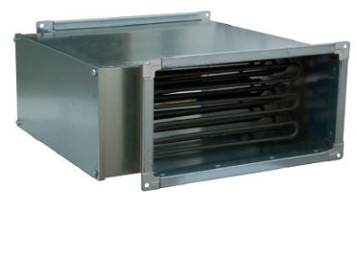
NPE 30-15/3 |  |  |  | 220 | 3 | 13.1 | 23,540
NPE 30-15/4,5 |  |  |  | 220 | 4.5 | 19.1 | 27,280
NРE 40-20/6 |  |  |  | 380 | 6 | 9.1 | 31,900
NРE 40-20/12 |  |  |  | 380 | 12 | 18.1 | 48,840
NРE 50-25/7,5 |  |  |  | 380 | 7.5 | 11.3 | 34,760
NРE 50-25/15 |  |  |  | 380 | 15 | 22.6 | 53,680
NРE 50-25/22,5 |  |  |  | 380 | 22.5 | 33.9 | 72,380
NРE 50-30/7,5 |  |  |  | 380 | 7.5 | 11.3 | 34,760
NРE 50-30/15 |  |  |  | 380 | 15 | 22.6 | 54,340
NРE 50-30/22,5 |  |  |  | 380 | 22.5 | 33.9 | 73,040
NРE 60-30/15 |  |  |  | 380 | 15 | 22.6 | 56,320
NРE 60-30/22,5 |  |  |  | 380 | 22.5 | 33.9 | 75,240
NРE 60-30/30 |  |  |  | 380 | 30 | 45.1 | 93,940
NРE 60-35/15 |  |  |  | 380 | 15 | 22.6 | 58,080
NРE 60-35/22,5 |  |  |  | 380 | 22.5 | 33.9 | 76,780
NРE 60-35/30 |  |  |  | 380 | 30 | 45.1 | 95,700
NРE 70-40/15 |  |  |  | 380 | 15 | 22.6 | 64,900
NРE 70-40/30 |  |  |  | 380 | 30 | 45.1 | 75,240
NРE 70-40/45 |  |  |  | 380 | 45 | 67.6 | 120,120
NРE 70-40/60 |  |  |  | 380 | 60 | 90.1 | 135,300
NРE 80-50/15 |  |  |  | 380 | 15 | 22.6 | 69,520
NРE 80-50/30 |  |  |  | 380 | 30 | 45.1 | 76,780
NРE 80-50/45 |  |  |  | 380 | 45 | 67.6 | 122,100
NРE 80-50/60 |  |  |  | 380 | 60 | 90.1 | 137,060
NРE 90-50/30 |  |  |  | 380 | 30 | 45.1 | 90,200
NРE 90-50/45 |  |  |  | 380 | 45 | 67.6 | 131,560
NРE 90-50/60 |  |  |  | 380 | 60 | 90.1 | 146,520
NРE 100-50/45 |  |  |  | 380 | 45 | 67.6 | 133,320
NРE 100-50/60 |  |  |  | 380 | 60 | 90.1 | 148,280

Прямоугольное канальное оборудование
Воздухоохладители водяные
Тип размер |  |  | расход воздуха, м³\ час | расход воды, м³\ час | Холодопроизводительность, кВт | Температура воздуха на выходе, ᵒС | Розничная цена, тенге (в т.ч. НДС) | 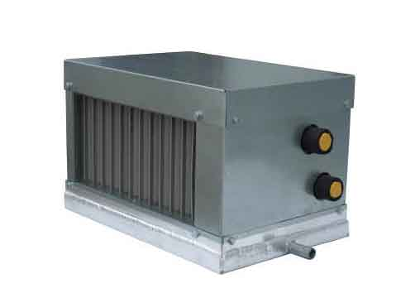
ОW 40-20 |  |  | 1150 | 0.95 | 5.39 | 20 | 45,980
ОW 50-25 |  |  | 1800 | 1.48 | 8.43 | 20 | 52,580
ОW 50-30 |  |  | 2150 | 1.77 | 10.07 | 20 | 57,420
ОW 60-30 |  |  | 2600 | 2.14 | 12.18 | 20 | 62,920
ОW 60-35 |  |  | 3020 | 2.48 | 14.15 | 20 | 68,640
ОW 70-40 |  |  | 4030 | 3.31 | 18.19 | 20 | 86,460
ОW 80-50 |  |  | 5750 | 4.73 | 26.94 | 20 | 105,160
ОW 90-50 |  |  | 6480 | 5.33 | 30.36 | 20 | 108,900
ОW 100-50 |  |  | 7200 | 5.95 | 33.73 | 20 | 124,080
Воздухоохладители фреоновые
Тип размер |  |  |  | расход воздуха, м³\ час | Холодопроизводительность, кВт | Температура воздуха на выходе, ᵒС | Розничная цена, тенге (в т.ч. НДС) | 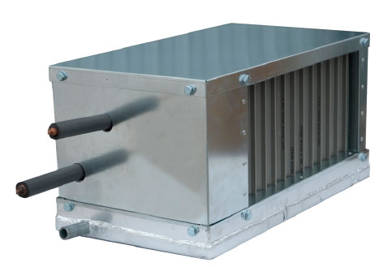
ОF 40-20 |  |  |  | 1150 | 6.54 | 19 | 51,700
ОF 50-25 |  |  |  | 1800 | 10.24 | 19 | 59,620
ОF 50-30 |  |  |  | 2150 | 12.23 | 19 | 66,660
ОF 60-30 |  |  |  | 2600 | 14.79 | 19 | 72,380
ОF 60-35 |  |  |  | 3020 | 17.18 | 19 | 79,200
ОF 70-40 |  |  |  | 4030 | 22.9 | 19 | 95,700
ОF 80-50 |  |  |  | 5750 | 32.71 | 19 | 119,020
ОF 90-50 |  |  |  | 6480 | 36.87 | 19 | 137,500
ОF 100-50 |  |  |  | 7200 | 40.96 | 19 | 157,080

Прямоугольное канальное оборудование
Бактерицидные секции
Тип размер |  |  |  |  | расход воздуха, м³\ час | Мощность, кВт | Розничная цена, тенге (в т.ч. НДС) | 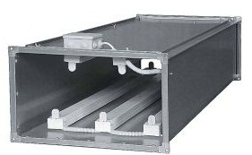
UFB 40-20/32 |  |  |  |  | 1100 | 0.32 | 112,640
UFB 40-20/63 |  |  |  |  | 1100 | 0.36 | 221,980
UFB 40-20/95 |  |  |  |  | 1100 | 0.95 | 334,840
UFB 40-20/143 |  |  |  |  | 1100 | 1.43 | 504,240
UFB 50-25/32 |  |  |  |  | 1800 | 0.32 | 113,300
UFB 50-25/63 |  |  |  |  | 1800 | 0.63 | 223,300
UFB 50-25/111 |  |  |  |  | 1800 | 1.11 | 393,360
UFB 50-25/159 |  |  |  |  | 1800 | 1.59 | 563,640
UFB 50-30/47 |  |  |  |  | 2100 | 0.47 | 165,660
UFB 50-30/79 |  |  |  |  | 2100 | 0.79 | 278,300
UFB 50-30/111 |  |  |  |  | 2100 | 1.11 | 390,720
UFB 50-30/174 |  |  |  |  | 2100 | 1.74 | 612,700
UFB 60-30/47 |  |  |  |  | 2600 | 0.47 | 164,560
UFB 60-30/79 |  |  |  |  | 2600 | 0.79 | 276,760
UFB 60-30/127 |  |  |  |  | 2600 | 1.27 | 444,840
UFB 60-30/190 |  |  |  |  | 2600 | 1.9 | 668,800
UFB 60-35/63 |  |  |  |  | 3000 | 0.63 | 220,220
UFB 60-35/95 |  |  |  |  | 3000 | 0.95 | 331,760
UFB 60-35/143 |  |  |  |  | 3000 | 1.43 | 499,620
UFB 60-35/222 |  |  |  |  | 3000 | 2.22 | 775,720
UFB 70-40/63 |  |  |  |  | 4000 | 0.63 | 219,120
UFB 70-40/111 |  |  |  |  | 4000 | 1.11 | 385,880
UFB 70-40/174 |  |  |  |  | 4000 | 1.74 | 604,780
UFB 70-40/270 |  |  |  |  | 4000 | 2.7 | 938,740
UFB 80-50/79 |  |  |  |  | 5700 | 0.97 | 274,780
UFB 80-50/127 |  |  |  |  | 5700 | 1.27 | 441,760
UFB 80-50/206 |  |  |  |  | 5700 | 2.06 | 716,320
UFB 80-50/302 |  |  |  |  | 5700 | 3.02 | 1,050,280
UFB 90-50/95 |  |  |  |  | 6400 | 0.95 | 328,680
UFB 90-50/159 |  |  |  |  | 6400 | 1.59 | 550,000
UFB 90-50/238 |  |  |  |  | 6400 | 2.38 | 823,240
UFB 90-50/365 |  |  |  |  | 6400 | 3.65 | 1,262,580
UFB 100-50/111 |  |  |  |  | 7200 | 1.11 | 378,180
UFB 100-50/190 |  |  |  |  | 7200 | 1.9 | 647,680
UFB 100-50/270 |  |  |  |  | 7200 | 2.7 | 920,040
UFB 100-50/397 |  |  |  |  | 7200 | 3.97 | 1,353,220

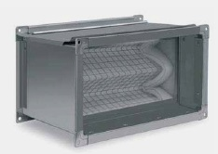
Прямоугольное канальное оборудование
Фильтра кассетные + вставки кассетные фильтрующие
Тип |  |  |  |  |  |  | Розничная цена, тенге (в т.ч. НДС)
КPF 30-15+SPK 30-15 |  |  |  |  |  |  | 9,460
КPF 40-20+SPK 40-20 |  |  |  |  |  |  | 10,780
КPF 50-25+SPK 50-25 |  |  |  |  |  |  | 12,980
КPF 50-30+SPK 50-30 |  |  |  |  |  |  | 13,420
КPF 60-30+SPK 60-30 |  |  |  |  |  |  | 14,960
КPF 60-35+SPK 60-35 |  |  |  |  |  |  | 15,840
КPF 70-40+SPK 70-40 |  |  |  |  |  |  | 17,600
КPF 80-50+SPK 80-50 |  |  |  |  |  |  | 22,440
КPF 90-50+SPK 90-50 |  |  |  |  |  |  | 25,960
КPF 100-50+SPK 100-50 |  |  |  |  |  |  | 28,600
Фильтра карманные укороченные + вставки карманные укороченные фильтрующие G3
Тип |  |  |  |  |  |  | Розничная цена, тенге (в т.ч. НДС) | 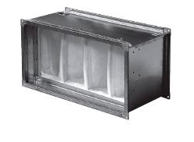
КPU 30-15+SPU 30-15 |  |  |  |  |  |  | 11,440
КPU 40-20+SPU 40-20 |  |  |  |  |  |  | 13,200
КPU 50-25+SPU 50-25 |  |  |  |  |  |  | 14,740
КPU 50-30+SPU 50-30 |  |  |  |  |  |  | 15,620
КPU 60-30+SPU 60-30 |  |  |  |  |  |  | 16,940
КPU 60-35+SPU 60-35 |  |  |  |  |  |  | 17,380
КPU 70-40+SPU 70-40 |  |  |  |  |  |  | 20,020
КPU 80-50+SPU 80-50 |  |  |  |  |  |  | 24,420
КPU 90-50+SPU 90-50 |  |  |  |  |  |  | 27,500
КPU 100-50+SPU 100-50 |  |  |  |  |  |  | 29,920

Прямоугольное канальное оборудование
Фильтра карманные + вставки карманные
Тип |  |  |  |  |  | Вставки | Розничная цена, тенге (в т.ч. НДС) | 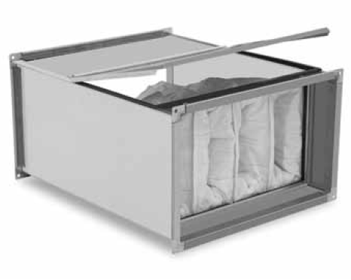
КPR 30-15 |  |  |  |  |  | SPR 30-15 F5 | 12,540
 |  |  |  |  |  | SPR 30-15 F7 | 12,980
 |  |  |  |  |  | SPR 30-15 F9 | 15,620
 |  |  |  |  |  | SPR 30-15 G3 | 13,420
КPR 40-20 |  |  |  |  |  | SPR 40-20 F5 | 14,520
 |  |  |  |  |  | SPR 40-20 F7 | 14,740
 |  |  |  |  |  | SPR 40-20 F9 | 18,480
 |  |  |  |  |  | SPR 40-20 G3 | 14,300
КPR 50-25 |  |  |  |  |  | SPR 50-25 F5 | 18,040
 |  |  |  |  |  | SPR 50-25 F7 | 20,020
 |  |  |  |  |  | SPR 50-25 F9 | 22,880
 |  |  |  |  |  | SPR 50-25 G3 | 16,720
КPR 50-30 |  |  |  |  |  | SPR 50-30 F5 | 18,700
 |  |  |  |  |  | SPR 50-30 F7 | 18,040
 |  |  |  |  |  | SPR 50-30 F9 | 23,980
 |  |  |  |  |  | SPR 50-30 G3 | 17,160
КPR 60-30 |  |  |  |  |  | SPR 60-30 F5 | 19,580
 |  |  |  |  |  | SPR 60-30 F7 | 22,440
 |  |  |  |  |  | SPR 60-30 F9 | 26,620
 |  |  |  |  |  | SPR 60-30 G3 | 19,140
КPR 60-35 |  |  |  |  |  | SPR 60-35 F5 | 20,680
 |  |  |  |  |  | SPR 60-35 F7 | 22,880
 |  |  |  |  |  | SPR 60-35 F9 | 30,140
 |  |  |  |  |  | SPR 60-35 G3 | 20,020
КPR 70-40 |  |  |  |  |  | SPR 70-40 F5 | 25,080
 |  |  |  |  |  | SPR 70-40 F7 | 27,500
 |  |  |  |  |  | SPR 70-40 F9 | 36,300
 |  |  |  |  |  | SPR 70-40 G3 | 23,980
КPR 80-50 |  |  |  |  |  | SPR 80-50 F5 | 31,020
 |  |  |  |  |  | SPR 80-50 F7 | 33,220
 |  |  |  |  |  | SPR 80-50 F9 | 39,160
 |  |  |  |  |  | SPR 80-50 G3 | 29,920
КPR 90-50 |  |  |  |  |  | SPR 90-50 F5 | 35,420
 |  |  |  |  |  | SPR 90-50 F7 | 36,080
 |  |  |  |  |  | SPR 90-50 F9 | 42,460
 |  |  |  |  |  | SPR 90-50 G3 | 35,200
КPR 100-50 |  |  |  |  |  | SPR 100-50 F5 | 40,260
 |  |  |  |  |  | SPR 100-50 F7 | 40,260
 |  |  |  |  |  | SPR 100-50 F9 | 55,440
 |  |  |  |  |  | SPR 100-50 G3 | 37,840

Прямоугольное канальное оборудование
Гибкие вставки
Тип |  |  |  |  |  |  | Розничная цена, тенге (в т.ч. НДС) | 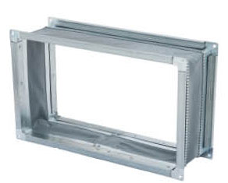
MV 40-20 |  |  |  |  |  |  | 3,080
MV 50-25 |  |  |  |  |  |  | 3,740
MV 50-30 |  |  |  |  |  |  | 3,960
MV 60-30 |  |  |  |  |  |  | 4,180
MV 60-35 |  |  |  |  |  |  | 4,400
MV 70-40 |  |  |  |  |  |  | 4,840
MV 80-50 |  |  |  |  |  |  | 5,720
MV 90-50 |  |  |  |  |  |  | 7,480
MV 100-50 |  |  |  |  |  |  | 7,920
Заслонка регулирующая
Тип |  |  |  |  |  |  | Цена, тенге (в т.ч. НДС) | 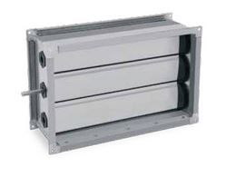
DPR 30-15 |  |  |  |  |  |  | 6,820
DPR 40-20 |  |  |  |  |  |  | 9,240
DPR 50-25 |  |  |  |  |  |  | 10,780
DPR 50-30 |  |  |  |  |  |  | 13,200
DPR 60-30 |  |  |  |  |  |  | 14,300
DPR 60-35 |  |  |  |  |  |  | 15,180
DPR 70-40 |  |  |  |  |  |  | 18,480
DPR 80-50 |  |  |  |  |  |  | 23,540
DPR 90-50 |  |  |  |  |  |  | 27,280
DPR 100-50 |  |  |  |  |  |  | 29,920

Прямоугольное канальное оборудование
Шумоглушитель
Тип |  |  |  |  |  |  | Розничная цена, тенге (в т.ч. НДС) | 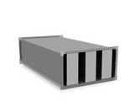
GHP 30-15 |  |  |  |  |  |  | 14,960
GHP 40-20 |  |  |  |  |  |  | 16,060
GHP 50-25 |  |  |  |  |  |  | 22,660
GHP 50-30 |  |  |  |  |  |  | 23,540
GHP 60-30 |  |  |  |  |  |  | 25,520
GHP 60-35 |  |  |  |  |  |  | 28,380
GHP 70-40 |  |  |  |  |  |  | 38,940
GHP 80-50 |  |  |  |  |  |  | 41,800
GHP 90-50 |  |  |  |  |  |  | 50,600
GHP 100-50 |  |  |  |  |  |  | 51,260
Перекрестноточные рекуператоры
Тип размер |  |  |  | расход воздуха, м³/час* | Размер, мм | Вес, кг | Розничная цена, тенге (в т.ч. НДС) | 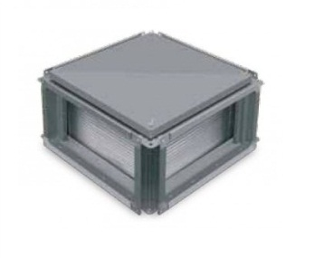
KR 40-20 |  |  |  | 1,800 | 400х200 | 16.4 | 90,200
KR 50-25 |  |  |  | 2,800 | 500х250 | 25.4 | 112,860
KR 50-30 |  |  |  | 3,100 | 500х300 | 25.5 | 117,480
KR 60-30 |  |  |  | 4,000 | 600х300 | 29.4 | 135,300
KR 60-35 |  |  |  | 4,500 | 600х350 | 31.4 | 142,780
KR 70-40 |  |  |  | 6,000 | 700х400 | 39.6 | 178,420
KR 80-50 |  |  |  | 8,500 | 800х500 | 51.8 | 231,000
KR 90-50 |  |  |  | 9,500 | 900х500 | 64.4 | 253,440
KR 100-50 |  |  |  | 11,000 | 1000х500 | 71.8 | 286,440
* - при скорости потока воздуха 6 м/сек

